1 - liczebnosc_wiek
Pierwsze rejestracje używanych samochodów osobowych sprowadzonych z zagranicy w Polsce, w latach 2024 - 2025 analizy PZPM na podstawie Centralnej Ewidencji Pojazdów

 | Sty | Lut | Mar | Kwi | Maj | Cze | Lip | Sie | Wrz | Paź | Lis | Gru | RAZEM
2024 | 66,186 | 72,408 | 77,918 | 79,087 | 72,082 | 71,814 | 79,987 | 72,310 | 74,241 | 84,992 | 66,966 | 64,519 | 882,510
2025 | 69,287 | 69,649 | 77,652 |  |  |  |  |  |  |  |  |  | 216,588
%zmiana r/r | 4.7% | -3.8% | -0.3% |  |  |  |  |  |  |  |  |  | 0.0%
Pierwsze rejestracje używanych samochodów osobowych w Polsce 2024 - 2025
 | 2024 | 2025
Sty | 66,186 | 69,287
Lut | 72,408 | 69,649
Mar | 77,918 | 77,652
Kwi | 79,087
Maj | 72,082
Cze | 71,814
Lip | 79,987
Sie | 72,310
Wrz | 74,241
Paź | 84,992
Lis | 66,966
Gru | 64,519
 |  |  |  |  |  |  |  |  | Struktura wieku Sty-Mar 2025
 |  |  |  |  |  |  |  |  | Wiek | Liczba pojazdów | Udział %
 |  |  |  |  |  |  |  |  | do 4 lat | 20,292 | 9.4%
 |  |  |  |  |  |  |  |  | 5-10 lat | 74,833 | 34.6%
 |  |  |  |  |  |  |  |  | >10 lat | 121,463 | 56.1%
 |  |  |  |  |  |  |  |  | Razem | 216,588 | 100%

źródło: PZPM na podstawie CEP

2 - EURO_rodzaj_paliwa
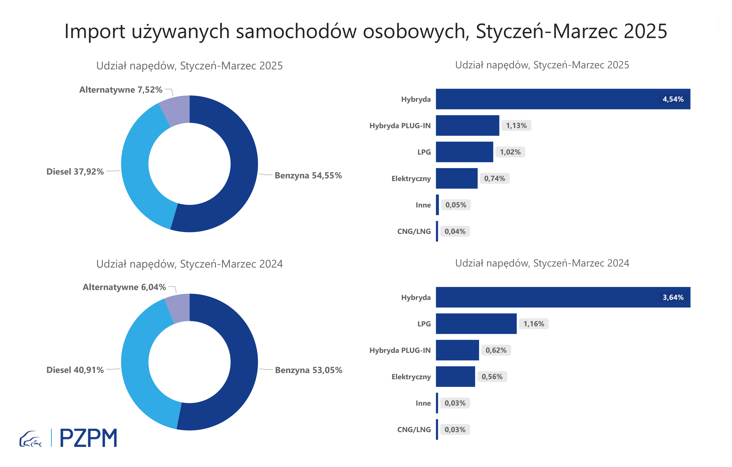
Pierwsze rejestracje używanych samochodów osobowych według rodzaju napędu
Rodzaj napędu | Styczeń-Marzec 2024 |  | Styczeń-Marzec 2025 |  | Zmiana % r/r | Zmiana udziału r/r
 | tys. szt. | udział % | tys. szt. | udział %
Benzyna | 114,900 | 53.1% | 118,200 | 54.6% | 2.9% | +1,5 pp
Diesel | 88,600 | 40.9% | 82,100 | 37.9% | -7.3% | -3,0 pp
Pozostałe | 13,100 | 6.0% | 160,300 | 7.5% | 24.7% | +1,5 pp
w tym:
Elektryczny | 1,214 | 0.6% | 1,611 | 0.7% | 32.7% | +0,2 pp
Hybryda | 7,887 | 3.6% | 9,829 | 4.5% | 24.6% | +0,9 pp
Hybryda PLUG-IN | 1,336 | 0.6% | 2,447 | 1.1% | 83.2% | +0,5 pp
LPG | 2,503 | 1.2% | 2,213 | 1.0% | -11.6% | -0,1 pp
CNG/LNG | 65 | 0.0% | 81 | 0.0% | 24.6% | +0,0 pp
Inne | 66 | 0.0% | 113 | 0.1% | 71.2% | +0,0 pp

3 - TOP_marki
Pierwsze rejestracje - używane samochody osobowe sprowadzone do Polski - TOP 10 w 2025
Pierwsze rejestracje używanych samochodów osobowych w Polsce*
Lp.** | Marka | Styczeń-Marzec 2024 | Styczeń-Marzec 2025 | Zmiana % r/r
1 | VOLKSWAGEN | 21,273 | 20,642 | -3.0%
2 | FORD | 20,693 | 20,385 | -1.5%
3 | OPEL | 19,799 | 19,042 | -3.8%
4 | AUDI | 18,025 | 16,269 | -9.7%
5 | BMW | 13,576 | 13,462 | -0.8%
6 | MERCEDES-BENZ | 9,868 | 10,810 | 9.5%
7 | PEUGEOT | 10,124 | 10,338 | 2.1%
8 | HYUNDAI | 9,017 | 10,006 | 11.0%
9 | RENAULT | 10,386 | 9,392 | -9.6%
10 | TOYOTA | 8,368 | 8,363 | -0.1%
* źródło: PZPM na podstawie danych CEP
** kolejność wg rejestracji w 2025 roku

